記載例
 | 福利協会 | 決 裁 欄 | 理 事 長 |  |  |  | 副理事長 |  |  |  |  | 事務局長 |  |  |  |  | 事務局次長 |  |  |  |  | 係

 |  |  |  |  |  |  |  |  |  |  |  |  |  |  |  |  |  |  |  |  |  |  |  |  |  |  |  | （ 福利協会控 ）
秋田県民間社会事業福利協会
異 動 届

ふりがな |  |  |  | ふくり きょうへい
会員氏名 |  |  |  | 福利 協平
性別・生年月日 |  |  |  |  | 男性 |  |  |  |  |  |  |  |  |  |  | 昭和 |  | 55 |  |  | 年 | 5 |  |  | 月 | 30 |  |  | 日 | 生
加入者番号及び 入会年月日 |  |  |  |  |  |  |  |  |  |  |  |  |  |  |  | 平成 |  | 20 |  |  |  | 4 |  |  |  | 1
 |  |  |  | （ | 加入者番号 |  |  |  | 9 | 8 | 7 | 6 | 5 | ) |  |  |  |  |  |  | 年 |  |  |  | 月 |  |  |  | 日 | 入会

異動後の本俸 |  |  |  |  | ※ | 異動先の本俸を記入してください。 |  |  |  |  |  |  |  |  |  |  |  |  |  |  |  |  |  |  |  |  |  |  |  |  | 円

 |  |  |  |  | 旧 （異動前） |  |  |  |  |  |  |  |  |  |  |  |  |  |  | 新 （異動後）
法人番号 事業所番号 |  |  |  |  | 法人番号 |  |  |  |  | ・ | 事業所番号 |  |  |  |  |  |  |  |  | 法人番号 |  |  |  |  | ・ | 事業所番号
 |  |  |  |  | （ | 0 | 2 | 2 | ） |  | （ | 0 | 9 | 8 | 7 | 6 | ） |  |  | （ | 0 | 2 | 2 | ） |  | （ | 0 | 9 | 8 | 7 | 8 | ）

同一法人内異動のため、記載は不要です。
法人・施設又は 団体等の名称 |  |  |  | 〇〇園 |  |  |  |  |  |  |  |  |  |  |  |  |  |  | ○○荘

異動年月日 |  |  |  |  | 令和 |  |  |  | 年 |  |  | 月 |  |  | 日退職 |  |  |  |  | 令和 |  |  |  | 年 |  |  | 月 |  |  | 日再就職
職名の変更 |  |  |  | （ | 職名 |  | 指導員 |  |  |  | ・ | 職種区分 |  |  | 2 |  |  | ） | （ | 職名 |  | 施設長 |  |  |  | ・ | 職種区分 |  |  | 1 |  |  | ）
 |  |  |  |  |  |  |  |  |  |  |  | コード番号 |  |  |  |  |  |  |  |  |  |  |  |  |  |  | コード番号

上記のとおり異動しましたので、会員期間を通算してください。
 |  |  |  |  |  |  |  |  |  |  |  |  |  |  |  |  |  |  |  |  |  |  |  | 年 |  |  |  | 月 |  |  |  | 日
一般財団法人 秋田県民間社会事業福利協会理事長 殿
 |  |  |  |  |  |  |  |  |  |  |  |  |  |  |  |  |  | 氏名 |  |  |  |  |  |  |  |  |  |  |  |  | ㊞

上記のことについて同意します。

 |  |  |  |  |  |  | （ | 〒 |  |  |  | － |  |  |  |  | ）
異動前 |  |  | 所 在 地 |  |  |  | 法 人 一 括 事 務 処 理

 |  |  | 法人・施設又は
 |  |  | 団体等の名称
 |  |  | 代 表 者 名

公
印
 |  |  |  |  |  |  | （ | 〒 | 11 |  |  | － | 7777 |  |  |  | ）
異動後 |  |  | 所 在 地 |  |  |  |  | 秋田市旭北東町９－８－７

印刷が終わったら、忘れずに公印を押印してください。
 |  |  | 法人・施設又は |  |  |  |  | 社会福祉法人 ○○会
 |  |  | 団体等の名称
 |  |  | 代 表 者 名 |  |  |  |  | 理事長 |  |  |  |  |  | 秋田 福利

〔福利協会記入欄〕 （届者は、記入しないでください。）
前年度事業主 負担金累計額 |  |  |  |  |  |  |  |  | 当年度事業主 負担金累計額 |  |  |  |  |  |  |  |  |  | 事業主負担金累計額

 |  |  |  |  |  |  |  |  | （ |  |  | 月 | ～ |  |  | 月 | 分 | ）

入力用
異 動 届 （ 同 一 法 人 内 ） 入 力 シ ー ト

≪会員情報≫ |  |  |  |  |  |  |  |  |  |  |  |  |  |  |  |  |  |  |  | 【利用方法】 〇同一法人内の事業所間異動で法人で一括して事務処理する場合 ①≪職員情報≫、≪事業所情報≫、≪旧（異動前）≫、≪新（異動後）≫に それぞれ入力して下さい。 ②「同一法人異動」と書かれたタブを選択し、出力して下さい。 （３枚１組ではなく、１枚のみとなります。） ③出力後、該当箇所に法人の代表者印を忘れずに押印下さい。 ※同一法人でも法人で一括して事務処理を行わない場合（異動前、異動後の それぞれの事業所で代表者印を押印する場合）は、恐れ入りますが 「異動届（他法人）」の様式をご使用ください。
ふりがな |  |  |  |  |  |  |  |  |  |  |  |  |  |  | ← |  | 姓と名の間に一文字 空白を入れて入力 してください。

会員氏名

性別 | 選択 |  |  |  | 生年月日 |  |  |  | 年号 |  | 選択 |  |  | 年 |  | 月 |  | 日

加入者番号 |  |  |  |  | 入会年月日 |  |  |  | 年号 |  | 選択 |  |  | 年 |  | 月 |  | 日

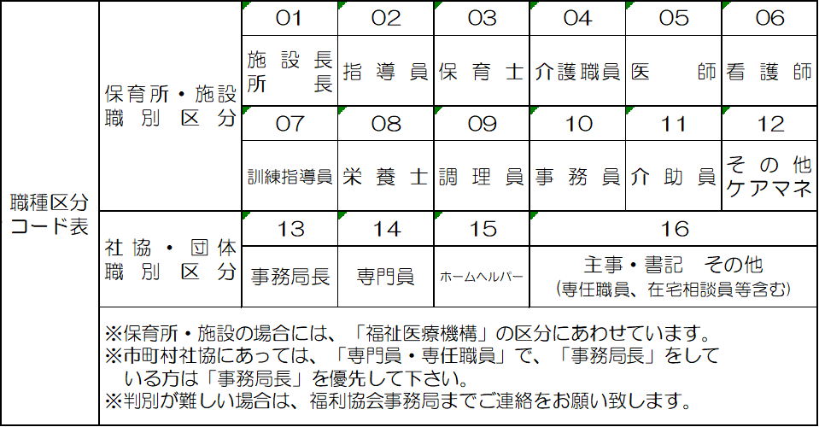

≪事業所情報≫
所在地 | 〒 | （ |  | － |  |  |  | ） |  |  |  |  |  |  |  |  |  |  |  |  |  |  |  |  |  |  |  |  |  | 選択 | 選択 | 選択
 |  |  |  |  |  |  |  |  |  |  |  |  |  |  |  |  |  |  |  |  |  |  |  |  |  |  |  |  |  | 01 施設長等 | 男性 | 大正
 | 住所 |  |  |  |  |  |  |  |  |  |  |  |  |  |  |  |  |  |  |  |  |  |  |  |  |  |  |  |  | 02 指導員 | 女性 | 昭和
 |  |  |  |  |  |  |  |  |  |  |  |  |  |  |  |  |  |  |  |  |  |  |  |  |  |  |  |  |  | 03 保育士 |  | 平成
 |  |  |  |  |  |  |  |  |  |  |  |  |  |  |  |  |  |  |  |  |  |  |  |  |  |  |  |  |  | 04 介護職員 |  | 令和
法人・施設又は団体等の名称 |  |  |  |  |  |  |  |  |  |  |  |  |  |  |  |  |  |  |  |  |  |  |  |  |  |  |  |  |  | 05 医師
 |  |  |  |  |  |  |  |  |  |  |  |  |  |  |  |  |  |  |  |  |  |  |  |  |  |  |  |  |  | 06 看護師
 |  |  |  |  |  |  |  |  |  |  |  |  |  |  |  |  |  |  |  |  |  |  |  |  |  |  |  |  |  | 07 訓練指導員
代表者名 | 職名 |  |  |  |  |  | 氏名 |  |  |  |  |  |  |  |  |  |  |  |  |  |  |  |  |  |  |  |  |  |  | 08 栄養士
 |  |  |  |  |  |  |  |  |  |  |  |  |  |  |  |  |  |  |  |  |  |  |  |  |  |  |  |  |  | 09 調理員
※姓と名の間に一文字空白を入れて入力してください。 |  |  |  |  |  |  |  |  |  |  |  |  |  |  |  |  |  |  |  |  |  |  |  |  |  |  |  |  |  | 10 事務員
≪旧（異動前）≫ |  |  |  |  |  |  |  |  |  |  |  |  |  |  |  |  |  |  | ≪新（異動後）≫ |  |  |  |  |  |  |  |  |  |  | 11 介助員
法人番号 |  |  |  |  |  |  | 法人番号 |  |  |  |  |  |  |  |  |  |  |  | 法人番号 |  |  |  |  | 法人番号 |  |  |  |  |  | 12 その他 ケアマネ
 |  |  |  |  |  |  |  |  |  |  |  |  |  |  |  |  |  |  |  |  |  |  |  |  |  |  |  |  |  | 13 事務局長
３ケタ |  |  |  |  |  |  | ５ケタ |  |  |  |  |  |  |  |  |  |  |  | ３ケタ |  |  |  |  | ５ケタ |  |  |  |  |  | 14 専門員
 |  |  |  |  |  |  |  |  |  |  |  |  |  |  |  |  |  |  |  |  |  |  |  |  |  |  |  |  |  | 15 ホームヘルパー
法人・施設又は団体等の名称 |  |  |  |  |  |  |  |  |  |  |  |  |  |  |  |  |  |  | 法人・施設又は団体等の名称 |  |  |  |  |  |  |  |  |  |  | 16 主事・書記 その他

異動年月日 | 年号 |  | 選択 |  |  | 年 |  |  | 月 |  |  | 日退職 |  |  |  |  |  |  | 異動年月日 |  | 年号 | 選択 | 年 |  | 月 |  | 日再就職

職名の変更 | 職名 |  |  |  |  |  |  |  |  | 職種区分 コード番号 |  |  | 選択 |  |  | ※加入者明細表で ご確認ください。 |  |  | 職名の変更 |  | 職名 |  |  |  |  | 職種区分 コード番号 |  | 選択 | ※変更がない場合でもご記入下さい。

印刷用
 | 福利協会 | 決 裁 欄 | 理 事 長 |  |  |  | 常務理事 |  |  |  |  | 事務局長 |  |  |  |  | 事務局次長 |  |  |  |  | 係

 |  |  |  |  |  |  |  |  |  |  |  |  |  |  |  |  |  |  |  |  |  |  |  |  |  |  | （ 福利協会控 ）
秋田県民間社会事業福利協会
異 動 届

ふりがな
会員氏名
性別・生年月日 |  |  |  |  | 選択 |  |  |  |  |  |  |  |  |  |  | 選択 |  |  |  |  | 年 |  |  | 月 |  |  |  | 日 | 生
加入者番号及び 入会年月日 |  |  |  |  |  |  |  |  |  |  |  |  |  |  |  | 選択
 |  |  |  | （ | 加入者番号 |  |  |  |  |  |  |  |  | ) |  |  |  |  |  |  | 年 |  |  | 月 |  |  |  | 日 | 入会

異動後の本俸 |  |  |  |  | ※ | 異動先の本俸を記入してください。 |  |  |  |  |  |  |  |  |  |  |  |  |  |  |  |  |  |  |  |  |  |  |  | 円

 |  |  |  |  | 旧 （異動前） |  |  |  |  |  |  |  |  |  |  |  |  |  |  | 新 （異動後）
法人番号 事業所番号 |  |  |  |  | 法人番号 |  |  |  |  | ・ | 事業所番号 |  |  |  |  |  |  |  |  | 法人番号 |  |  |  | ・ | 事業所番号
 |  |  |  |  | （ |  |  |  | ） |  | （ |  |  |  |  |  | ） |  |  | （ |  |  | ） |  | （ |  |  |  |  |  | ）

法人・施設又は 団体等の名称

異動年月日 |  |  |  |  | 選択 |  |  |  | 年 |  |  | 月 |  |  | 日退職 |  |  |  |  | 選択 |  |  | 年 |  |  | 月 |  |  | 日再就職
職名の変更 |  |  |  | （ | 職名 |  |  |  |  |  | ・ | 職種区分 |  |  | 選択 |  |  | ） | （ | 職名 |  |  |  |  | ・ | 職種区分 |  |  | 選択 |  |  | ）
 |  |  |  |  |  |  |  |  |  |  |  | コード番号 |  |  |  |  |  |  |  |  |  |  |  |  |  | コード番号

上記のとおり異動しましたので、会員期間を通算してください。
 |  |  |  |  |  |  |  |  |  |  |  |  |  |  |  |  |  |  |  |  |  |  | 年 |  |  |  | 月 |  |  |  | 日
一般財団法人 秋田県民間社会事業福利協会理事長 殿
 |  |  |  |  |  |  |  |  |  |  |  |  |  |  |  |  |  | 氏名 |  |  |  |  |  |  |  |  |  |  |  | ㊞

上記のことについて同意します。

 |  |  |  |  |  |  | （ | 〒 |  |  |  | － |  |  |  |  | ）
異動前 |  |  | 所 在 地 |  |  |  | 法 人 一 括 事 務 処 理

 |  |  | 法人・施設又は
 |  |  | 団体等の名称
 |  |  | 代 表 者 名

 |  |  |  |  |  |  | （ | 〒 |  |  |  | － |  |  |  |  | ）
異動後 |  |  | 所 在 地

印
 |  |  | 法人・施設又は
 |  |  | 団体等の名称
 |  |  | 代 表 者 名

〔福利協会記入欄〕 （届者は、記入しないでください。）
前年度事業主 負担金累計額 |  |  |  |  |  |  |  |  | 当年度事業主 負担金累計額 |  |  |  |  |  |  |  |  |  | 事業主負担金累計額

 |  |  |  |  |  |  |  |  | （ |  |  | 月 | ～ |  |  | 月 | 分 | ）

